ImageLayout(上传图片） (1)
产品名 |  |  | 书法教学内容管理工具 | 项目名称 |  | 模板名 | 功能说明书 | 文件名 | ImageLayout(切割图片） | 项目小组 | 页
作成者 |  |  |  | 作成日期 |  | 更新者 |  | 更新日期

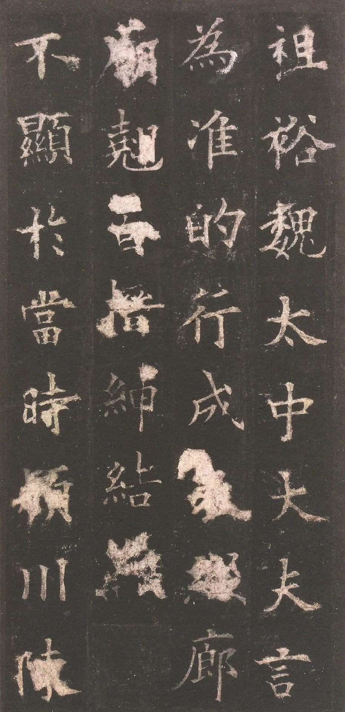
碑帖分割
打开碑帖
保存碑帖
列数
4
行数
4
逐字切割
10.0cm
放大
缩小
全屏
确认切割
1
2
4
10
8
6
7
9
3
5
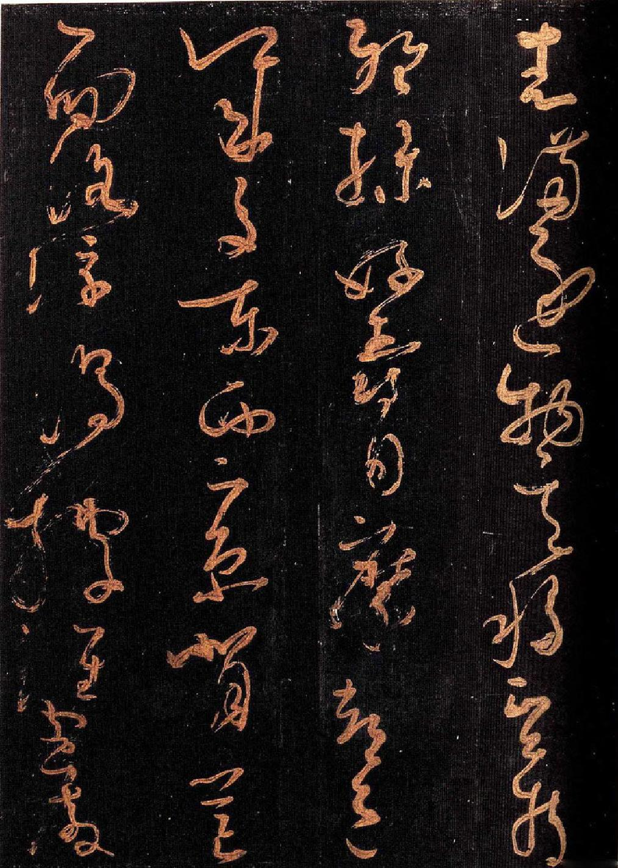
碑帖分割
打开碑帖
保存碑帖
逐字切割
列数
行数
放大
缩小
全屏
确认切割
11
12
13

 | 编号 | 名称 |  | 类型 | 描述
 | 1 | 打开碑帖 |  | 按钮
 | 2 | 保存碑帖 |  | 按钮
 | 3 | 行书/列数 |  | label
 | 4 | 输入行数/列数 |  | textbox
 | 5 | 列宽度滑动条 |  | slider
 | 6 | 切割方式选择 |  | RadioButton | 若选择第一个选择按钮（“打开碑帖”按钮旁），则按照行列切割，若选择第二个，则逐字切割
 | 7 | 放大/缩小 |  | Button
 | 8 | 逐字切割/确认切割 |  | button
 | 9 | 列划分线 |  | Line | 线之间的宽度有slider决定
 | 10 | 行划分线 |  | Line | 在两列划分先之间，可上下拖动，垂直位置保持不变
 | 11 | 滚动条 |  | 滚动条 | 自动判断是否出现滚动条
 | 12 | 字选择框 |  | rectangle
 | 13 | 图片显示框 |  | image

ImageLayout(上传图片） (2)
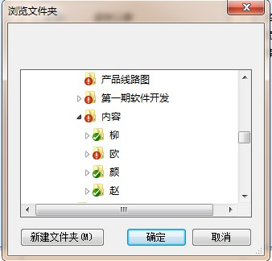
产品名 | 书法教学内容管理工具 | 项目名称 | 模板名 | 功能说明书 | 文件名 | ImageLayout(提取文字） | 项目小组 | 页
作成者 |  | 作成日期 | 更新者 |  | 更新日期

ImageLayout(上传图片） (3)
产品名 | 书法教学内容管理工具 | 项目名称 | 模板名 | 功能说明书 | 文件名 | ImageLayout(切割图片） | 项目小组 | 页
作成者 |  | 作成日期 | 更新者 |  | 更新日期


碑帖分割
打开碑帖
保存碑帖
列数
4
行数
8
逐字切割
10.0cm
放大
缩小
原始大小
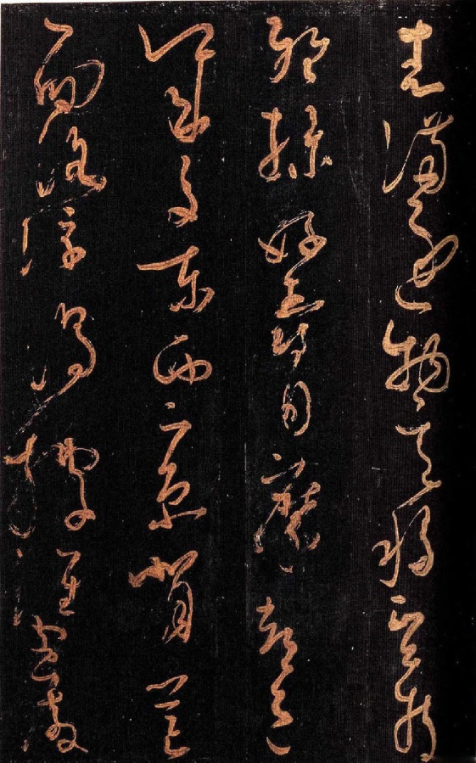
打开碑帖
保存碑帖
逐字切割
列数
行数
放大
缩小
原始大小
碑帖分割

ImageLayout(上传图片） (4)
产品名 |  | 书法教学内容管理工具 | 项目名称 |  |  | 模板名 | 功能说明书 | 文件名 | ImageLayout(切割图片） | 项目小组 | 页
作成者 |  |  | 作成日期 |  |  | 更新者 |  | 更新日期

图片保存
名称
名称
名称
取消
名称
浏览
保存

2
3
4
1

5
6

7

 | 编号 | 名称 |  | 类型 | 描述
 | 1 | 已切割图片 |  | image
 | 2 | “名称” |  | label
 | 3 | 名字输入框 |  | textbox
 | 4 | 删除按钮 |  | button
 | 5 | 保存位置 |  | textbox
 | 6 | 选择保存 |  | RadioButton
 | 7 | 保存位置 |  | Button

